تحلیل و نمودارها
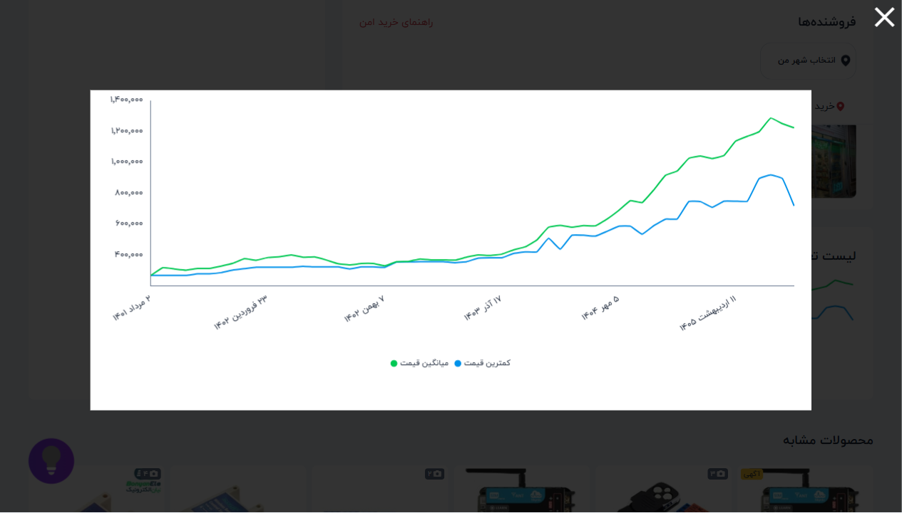
۱۰ فروشگاه برتر
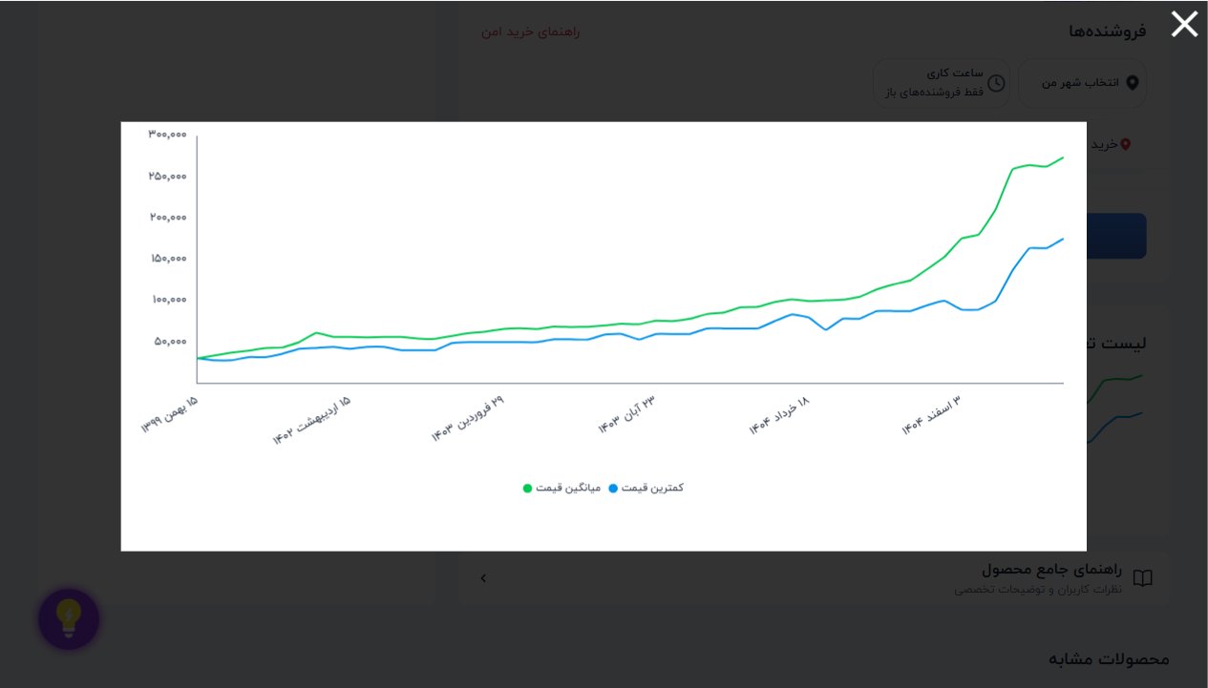
فروشگاه | تعداد محصول
الکترونیک ECA | 12 | 📈 نمودار تغییر قیمت: ماژول اولتراسونیک سنجش مسافت SRF-05
میکروپردازش | 9
اس ام دی کالا | 9
آی 47 | 8
ولتاتک | 8
الکترونیک گاندو | 7
میکرونور | 7
بروسک | 6
اویونیک الکترونیک | 6
باسلام | 6

وضعیت ضمانت | تعداد
ندارد | 248
دارد | 98
وضعیت ضمانت ترب
 |  | 📈 نمودار تغییر قیمت: گیرنده ریموت ASK 315MHz مدل RXB22
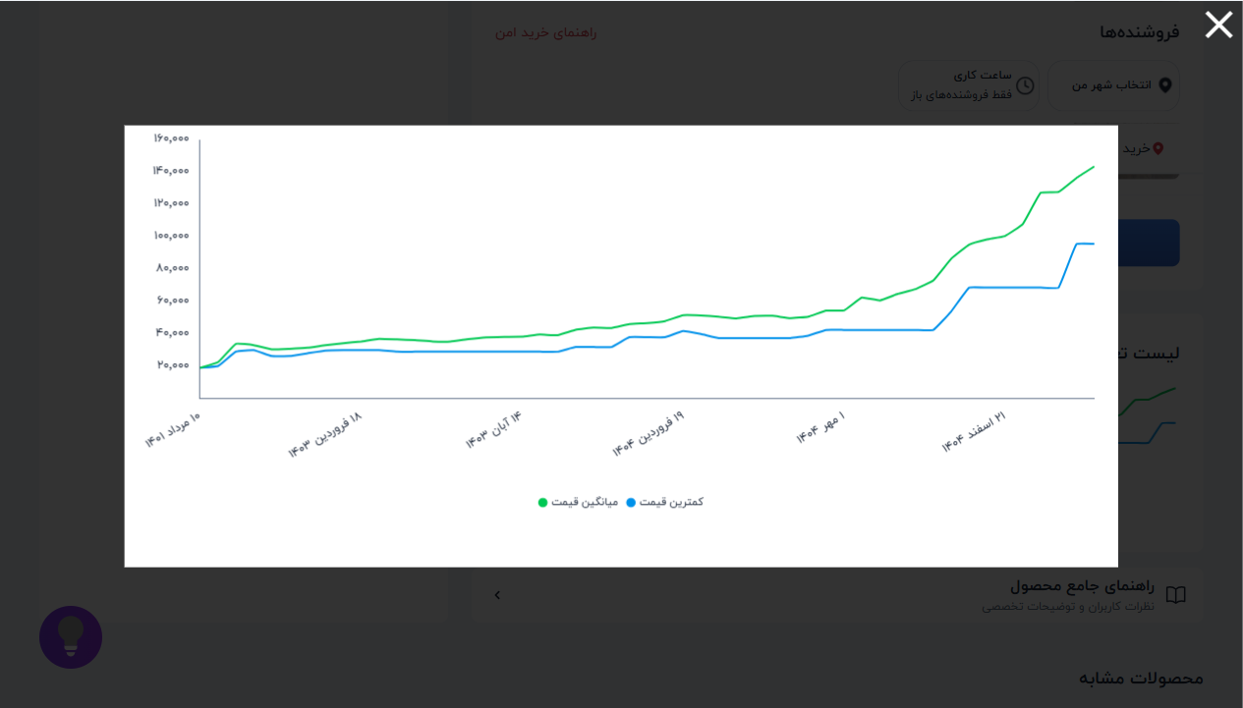

 |  | 📈 نمودار تغییر قیمت: فرستنده،گیرنده 2 کانال 433MHZ رادی

